プロジェクト作成
1 | Mavenプロジェクト作成
 | ・プロジェクトの新規作成を選択し,「Mavenプロジェクト」を選択する
 | ・そのまま「次へ」を選択する
 | ・「maven-archetype-quickstart」を選択する
 | ・アーティファクトID（プロジェクト名）を入力する
 | ・「完了」ボタン押下後、しばらくするとプロジェクトが展開される
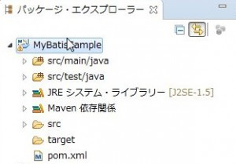

 | ・src/main/resourcesフォルダを作成し,ソースフォルダに設定する
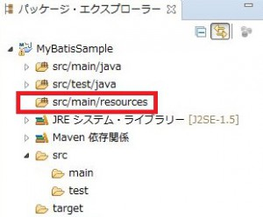

2 | 必要なＡＰＩのインストール
 | pom.xml
<?xml version="1.0" encoding="UTF-8" ?>
<!DOCTYPE generatorConfiguration PUBLIC "-//mybatis.org//DTD MyBatis Generator Configuration 1.0//EN" "http://mybatis.org/dtd/mybatis-generator-config_1_0.dtd" >
<generatorConfiguration>
 | <properties resource="jdbc.properties" />
<classPathEntry
location="C:/Users/Administrator/.m2/repository/mysql/mysql-connector-java/5.1.40/mysql-connector-java-5.1.40.jar" />
<context id="context1">

<!-- <plugin type="com.example.plugins.CalendarPlugin" /> -->
<!-- <plugin type="com.example.plugins.CalendarPlugin">
<property name="targetPackage" value="com.example.entity" />
<property name="targetPackage" value="src/main/java/" />
</plugin> -->

<!-- <plugin type="com.example.plugins.MapperToDaoPlugin">
<property name="targetPackage" value="com.example.entity" />
<property name="targetPackage" value="src/main/java/" />
</plugin> -->

<!-- <plugin type="org.mybatis.generator.plugins.TestPlugin"></plugin> --> |  | <!-- カスタマイズ -->

<!-- JDBCの設定です (1) -->
<jdbcConnection
driverClass="${jdbc.driver}"
connectionURL="${jdbc.url}"
userId="${jdbc.username}"
password="${jdbc.password}"
/>

<!-- 自動生成するエンティティの設定です (2) -->
<javaModelGenerator
targetPackage="com.example.entity"
targetProject="src/main/java/"
/>
<sqlMapGenerator
targetPackage="com.example.entity"
targetProject="src/main/java/"
/>
<javaClientGenerator
targetPackage="com.example.entity"
targetProject="src/main/java/"
type="XMLMAPPER"
/>

<!-- 生成対象のテーブルです（3) -->
<table schema="jpbook" tableName="%">
<!-- | <columnOverride column="DATETIME" javaType="java.util.Calendar" /> カスタマイズ：DateをCalendarに変更する -->
</table>

</context>
</generatorConfiguration>

3 | Mavenビルドで自動生成
 | メニューの実行＞実行構成を選択し、「実行構成ダイアログ」を表示し、Mavenビルドを新規作成します。
 | 「基底ディレクトリー」欄には「ワークスペースの参照」ボタンを選択して
 | 今回作成したプロジェクト「MyBatisSample」を選択してください。
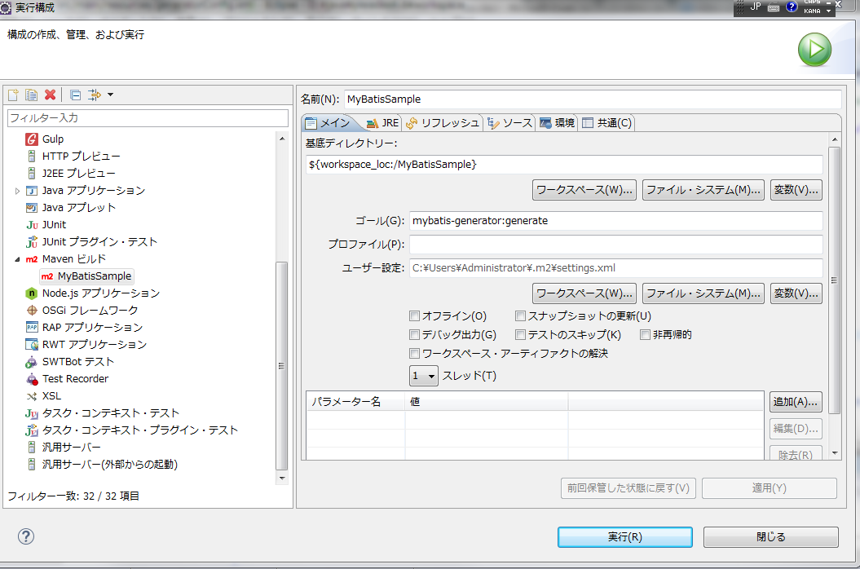
 | 「ゴール」欄には「mybatis-generator:generate」と入力し、実行ボタンを選択します。

